InternerZinsfuß 2
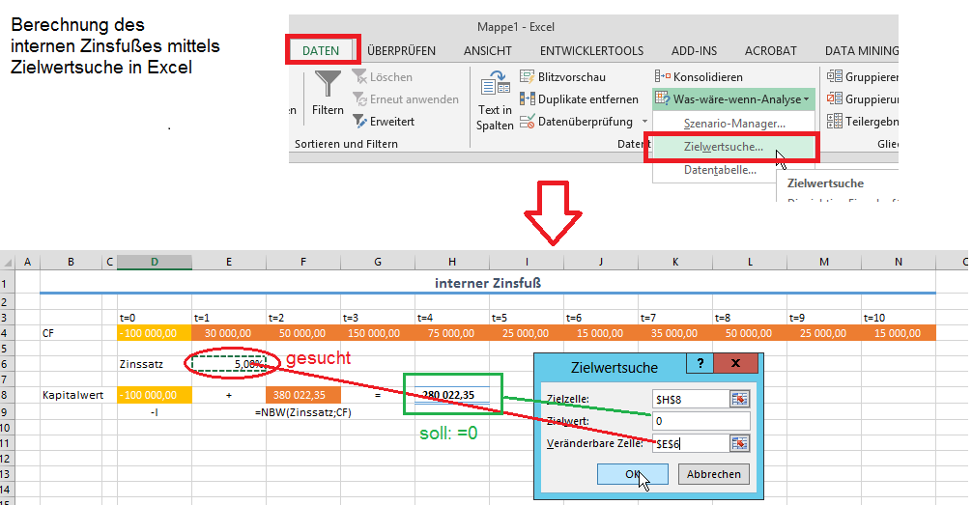
interner Zinsfuß

 | t=0 | t=1 | t=2 | t=3 | t=4 | t=5 | t=6 | t=7 | t=8 | t=9 | t=10
CF | -100,000.00 | 30,000.00 | 50,000.00 | 150,000.00 | 75,000.00 | 25,000.00 | 15,000.00 | 35,000.00 | 50,000.00 | 25,000.00 | 15,000.00

 | Zinssatz | 55.62% | =IKV(D4:N4)

Kapitalwert | -100,000.00 | + | 100,000.00 | = | -
 | -I |  | =NBW(Zinssatz;CF)

